Testo
Il foglio dati contiene una tabella di contingenza riferita alle variabili ordinali "Giudizio nella prova scritta" (X) e "Giudizione nella prova orale" (Y). Calcolare gli indici gamma (Goodman e Kruskall), Taub (Kendall), dy|x e dx|y (Somers). Verificare che Taub può essere ottenuto come media geometrica dei due indici di Somers.
Interpretare gli indici ottenuti. Confrontare i risultati con quelli di FSDA toolbox prodotti dalla funzione corrOrdinal.m
http://rosa.unipr.it/FSDA/corrOrdinal.html

Dati
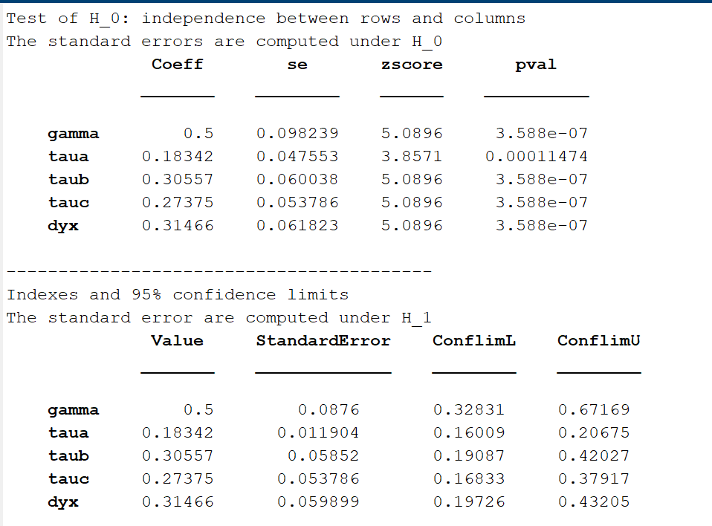
 | X Y | Suff | Discreto | Buono | Tot
 | Suff | 20 | 40 | 20 | 80
 | Discreto | 10 | 45 | 45 | 100
 | Buono | 0 | 5 | 15 | 20
 | Tot | 30 | 90 | 80 | 200

 |  | Formule per il calcolo di C |  |  |  | Formule per il calcolo di D
 |  | 2200 | 2400 |  |  | 400 | 1200
 |  | 200 | 675 |  |  | 0 | 225
 |  |  |  |  |  |  |  |  |  |  | ni.(*ni.-1)/2 |  | n.j*(n.j-1)/2
 |  |  | Numero totale di coppie concordanti |  |  |  |  |  |  |  | 3160 |  | 435 | 4005 | 3160
 | C= | 5475 |  |  |  |  |  |  |  |  | 4950
 |  |  |  |  |  |  |  |  |  |  | 190
 | D= | 1825 | Numero totale di coppie discordanti |  |  |  |  |  |  | Tx= | 8300 |  | Ty= | 7600

 |  |  |  |  |  |  |  |  |  | Tx = numero totale di coppie a pari merito su X
 |  |  |  |  |  |  |  |  |  | Ty = numero totale di coppie a pari merito su Y

 |  |  |  | 0.5000

 |  |  |  |  |  |  |  |  |  |  | n*(n-1)/2 | 19900 | numero totale di coppie da confrontare

 |  |  |  |  |  |  |  |  |  | Taub= | 0.30557042211

 |  |  |  |  |  |  |  |  |  | Interpretazione di Taub = la differenza tra la proporzione di coppie concordanti e la proporzione di coppie discordanti (calcolata con riferimento solo alle coppie di osservazioni che non sono a pari merito sia sulla variabile X sia sulla variabile Y) è positiva ed è pari al 30.6 per cento (circa) del valore massimo possibile. C'è quindi una sostanziale concordanza tra i giudizi nelle due prove.

Interpretazione di γ (gamma) = la differenza tra la proporzione di coppie concordanti e la proporzione di coppie discordanti (calcolata con riferimento alla somma delle coppie concordanti e discordanti) è positiva ed è pari al 50 per cento del valore massimo possibile. C'è quindi una sostanziale concordanza tra i giudizi nelle due prove.

 |  |  |  |  |  |  | dy|x= | 0.31465517241 | Taub come media geometrica degli indici d
 |  |  |  |  |  |  |  |  | Taub =
 |  |  |  |  |  |  | dx|y= | 0.29674796748 | 0.30557042211

 |  |  |  |  |  |  | Interpretazione di dy|x = la differenza tra la proporzione di coppie concordanti e la proporzione di coppie discordanti (calcolata con riferimento solo alle coppie di osservazioni che non sono a pari merito sulla variabile esplicativa X "giudizio nella prova scritta scritta") è positiva ed è pari al 31.5 per cento (circa) del valore massimo possibile. C'è quindi una sostanziale concordanza tra i giudizi nelle due prove.

OUTPUT DELLA FUNZIONE corOrdinal.m

